ejer.1.1
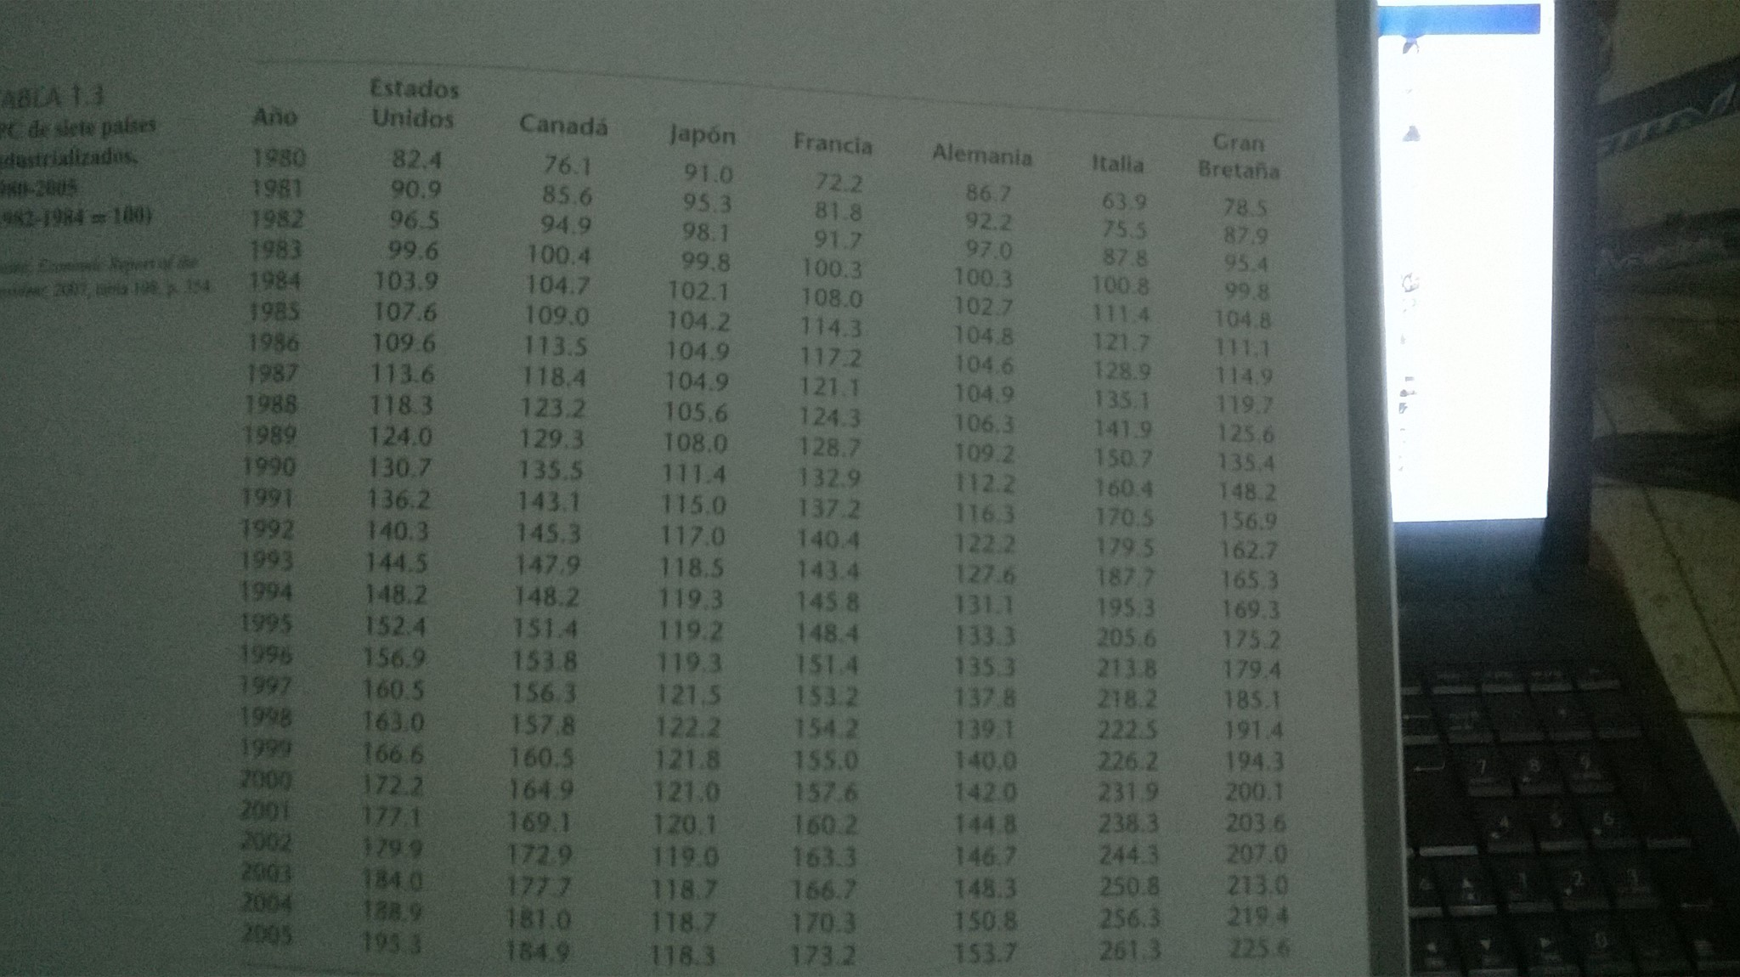
en la tabla nos proporciona datos sobre el indice de precios al consumidor de siete países industrilizados, cuya base es 1982-1984=100
a partir de estos datos, calcule la tasa de inflacion en cada país. Reste ipc año en cuestion el ipc del año anterior, divida entre ipc año anterior y multiplique por 100
ipct-ipct-1/ipct-1 |  |  |  |  |  |  |  |  | niveles inflacionarios
 | ipc indice de precios al consumidor |  |  |  |  |  |  |  | a)
año | us | canadá | japón | francia | alemania | italia | gran bretaña |  | us | canadá | japón | francia | alemania | italia | gran bretaña | b)grafique la taza de inflacion de cada nacion en funcion del tiempo(es decir, asigne el eje horixontal tiempo y el vertical inflacion
1980 | 82.4 | 76.1 | 91 | 72.2 | 86.7 | 63.9 | 78.5 | 1980 | 0 | 0 | 0 | 0 | 0 | 0 | 0
inflacion en us
Inflación Japon
inflación alemania
inflación Gran Bretaña
1981 | 90.9 | 85.6 | 95.3 | 81.8 | 92.2 | 75.5 | 87.9 | 1981 | 10.3 | 1.5 | 4.7 | 13.3 | 6.3 | 18.2 | 12.0
1982 | 96.5 | 94.9 | 98.1 | 91.7 | 97 | 87.8 | 95.4 | 1982 | 6.2 | 1.3 | 2.9 | 12.1 | 5.2 | 16.3 | 8.5
1983 | 99.6 | 100.4 | 99.8 | 100.3 | 100.3 | 100.8 | 99.8 | 1983 | 3.2 | 1.1 | 1.7 | 9.4 | 3.4 | 14.8 | 4.6
1984 | 103.9 | 104.7 | 102.1 | 108 | 102.7 | 111.4 | 104.8 | 1984 | 4.3 | 1.0 | 2.3 | 7.7 | 2.4 | 10.5 | 5.0
1985 | 107.6 | 109 | 104.2 | 114.3 | 104.8 | 121.7 | 111.1 | 1985 | 3.6 | 1.0 | 2.1 | 5.8 | 2.0 | 9.2 | 6.0
1986 | 109.6 | 113.5 | 104.9 | 117.2 | 104.6 | 128.9 | 114.9 | 1986 | 1.9 | 1.0 | 0.7 | 2.5 | -0.2 | 5.9 | 3.4
1987 | 113.6 | 118.4 | 104.9 | 121.1 | 104.9 | 135.1 | 119.7 | 1987 | 3.6 | 0.9 | 0.0 | 3.3 | 0.3 | 4.8 | 4.2
1988 | 118.3 | 123.2 | 105.6 | 124.3 | 106.3 | 141.8 | 125.6 | 1988 | 4.1 | 0.9 | 0.7 | 2.6 | 1.3 | 5.0 | 4.9
1989 | 124 | 129.3 | 108 | 128.7 | 109.2 | 150.7 | 135.4 | 1989 | 4.8 | 0.9 | 2.3 | 3.5 | 2.7 | 6.3 | 7.8
1990 | 130.7 | 135.5 | 111.4 | 132.9 | 112.2 | 160.4 | 148.2 | 1990 | 5.4 | 0.8 | 3.1 | 3.3 | 2.7 | 6.4 | 9.5
1991 | 136.2 | 143.1 | 115 | 137 | 116.3 | 170.5 | 156.9 | 1991 | 4.2 | 0.8 | 3.2 | 3.1 | 3.7 | 6.3 | 5.9
1992 | 140.3 | 145.3 | 117 | 140.4 | 122.2 | 179.5 | 162.7 | 1992 | 3.0 | 0.7 | 1.7 | 2.5 | 5.1 | 5.3 | 3.7
1993 | 144.5 | 147.9 | 118.5 | 143.4 | 127.6 | 187.7 | 165.3 | 1993 | 3.0 | 0.7 | 1.3 | 2.1 | 4.4 | 4.6 | 1.6
1994 | 148.2 | 148.2 | 119.3 | 145.8 | 131.1 | 195.3 | 169.3 | 1994 | 2.6 | 0.7 | 0.7 | 1.7 | 2.7 | 4.0 | 2.4
1995 | 152.4 | 151.4 | 119.2 | 148.4 | 133.3 | 205.6 | 175.2 | 1995 | 2.8 | 0.7 | -0.1 | 1.8 | 1.7 | 5.3 | 3.5
1996 | 156.9 | 153.8 | 119.3 | 151.4 | 135.3 | 213.8 | 179.4 | 1996 | 3.0 | 0.7 | 0.1 | 2.0 | 1.5 | 4.0 | 2.4
1997 | 160.5 | 156.3 | 121.5 | 153.2 | 137.8 | 218.2 | 185.1 | 1997 | 2.3 | 0.7 | 1.8 | 1.2 | 1.8 | 2.1 | 3.2
Inflación Francia
inflación italia
1998 | 163 | 157.8 | 122.2 | 154.2 | 139.1 | 222.5 | 191.4 | 1998 | 1.6 | 0.6 | 0.6 | 0.7 | 0.9 | 2.0 | 3.4
Inflación Canadá
1999 | 166.6 | 160.5 | 121.8 | 155 | 140 | 226.2 | 194.3 | 1999 | 2.2 | 0.6 | -0.3 | 0.5 | 0.6 | 1.7 | 1.5
2000 | 172.2 | 164.9 | 121 | 157.6 | 142 | 231.9 | 200.1 | 2000 | 3.4 | 0.6 | -0.7 | 1.7 | 1.4 | 2.5 | 3.0
2001 | 177.1 | 169.1 | 120.1 | 160.2 | 144.8 | 238.3 | 203.6 | 2001 | 2.8 | 0.6 | -0.7 | 1.6 | 2.0 | 2.8 | 1.7
2002 | 177.1 | 172.9 | 119 | 163.3 | 146.7 | 244.3 | 207 | 2002 | 0.0 | 0.6 | -0.9 | 1.9 | 1.3 | 2.5 | 1.7
2003 | 179.9 | 177.7 | 118.7 | 166.7 | 148.3 | 250.8 | 213 | 2003 | 1.6 | 0.6 | -0.3 | 2.1 | 1.1 | 2.7 | 2.9
2004 | 188.9 | 181 | 118.7 | 170.3 | 150.8 | 256.3 | 219.4 | 2004 | 5.0 | 0.6 | 0.0 | 2.2 | 1.7 | 2.2 | 3.0
2005 | 195.3 | 184.9 | 118.3 | 173.2 | 153.7 | 261.3 | 225.6 | 2005 | 3.4 | 0.6 | -0.3 | 1.7 | 1.9 | 2.0 | 2.8

c) que conclusiones generales surgen respecto de la inflacion en los siete países?
que conforme el tiempo tienden a convergir los países a su un nivel inflacionario entre 2 y 1 porciento, se trata de mantener niveles inflacionarios controlados
d)qué país tiene, al parecer, la tasa de inflación más variable?¿ puedes explicarlo?
us ha tenido la tasa inflacionaria más elevada, por que dado a el mercados de capitales que hace muy atrativa la economía us, tiene a inyectar y a extraer capital.

ejer.5.12
consulte 1.1
a)grafique el indice de precios al consumidor US en relacion con el canadiense. ¿ que revela la gráfica?
b) suponga que desea predecir el ipc de EU con base en el de canadá. elabore un modelo apropiado.
IPC US VS CANADÁ
estimacion ipc us
 |  |  |  |  |  |  |  |  |  |  | yprom | 139.85384615
 |  |  |  |  |  |  |  |  |  |  | xprom | 138.66923077
 |  |  |  |  |  |  |  | stc | srt |  | b | 1.0611885351 | es en promedio el cambio el ipc eu cuando aumentan los precios y afectan ipc canadiense
año | us (X) | canadá (Y) | canadá (x) | us (y) | yest | residual | xcuad | desvy | desvyest |  | a | -7.3003517154 | si el ipc de canada es 0 este sera el valor en promedio de el ipc eu tenriamos una baja de precios una desinflación de -7 en promedio
1980 | 82.4 | 76.1 | 76.1 | 82.4 | 73.456095809 | 79.99342218 | 221.73884615 | 3300.9444379 | 4408.6612509 | ipc | puede ser positivo (lo que indica un incremento de los precios) o negativo (que refleja una caída de los precios).
1981 | 90.9 | 85.6 | 85.6 | 90.9 | 83.537386893 | 54.208071767 | 280.82153846 | 2396.4790533 | 3171.5435837 |  | sec | 549.32314387 | xcuad/n-1 | 20108.910769
1982 | 96.5 | 94.9 | 94.9 | 96.5 | 93.40644027 | 9.5701118058 | 345.385 | 1879.5559763 | 2157.3615134 |  | s2 | 22.888464328
1983 | 99.6 | 100.4 | 100.4 | 99.6 | 99.242977213 | 0.12746527055 | 386.69846154 | 1620.3721302 | 1649.2426761 |  | n | 26
1984 | 103.9 | 104.7 | 104.7 | 103.9 | 103.80608791 | 0.0088194799057 | 420.61884615 | 1292.6790533 | 1299.4408741 |  | s | 4.7841889938
1985 | 107.6 | 109 | 109 | 107.6 | 108.36919862 | 0.59166650941 | 455.96153846 | 1040.3105917 | 991.28303064 |  | error y desv de estimadores
1986 | 109.6 | 113.5 | 113.5 | 109.6 | 113.14454702 | 12.5638136 | 494.47115385 | 915.2952071 | 713.38666005 |  | var(a) | 19.544340254
1987 | 113.6 | 118.4 | 118.4 | 113.6 | 118.34437085 | 22.509054719 | 538.17538462 | 689.26443787 | 462.65752804 |  | es(a) | 4.4208981276
1988 | 118.3 | 123.2 | 123.2 | 118.3 | 123.43807581 | 26.399823071 | 582.77846154 | 464.56828402 | 269.47751585 |  | var(b) | 0.00097192436122
1989 | 124 | 129.3 | 129.3 | 124 | 129.91132588 | 34.943773641 | 642.01884615 | 251.34443787 | 98.853709427 |  | es(b) | 0.031175701455
1990 | 130.7 | 135.5 | 135.5 | 130.7 | 136.4906948 | 33.532146224 | 705.16346154 | 83.792899408 | 11.310787054 |  | medida de bondad de ajuste
1991 | 136.2 | 143.1 | 143.1 | 136.2 | 144.55572766 | 69.818184785 | 786.60038462 | 13.350591716 | 22.10768973 |  | r2 | 0.97970660783 | 0.97970660783
1992 | 140.3 | 145.3 | 145.3 | 140.3 | 146.89034244 | 43.432613486 | 811.00346154 | 0.19905325444 | 49.512279995 |  | stc | 27069.064615
1993 | 144.5 | 147.9 | 147.9 | 144.5 | 149.64943263 | 26.516656432 | 840.32346154 | 21.586745562 | 95.953514453 |  | src | 26519.741472
1994 | 148.2 | 148.2 | 148.2 | 148.2 | 149.96778919 | 3.1250786295 | 843.74 | 69.658284024 | 102.29184379
1995 | 152.4 | 151.4 | 151.4 | 152.4 | 153.36359251 | 0.92851051584 | 880.61384615 | 157.40597633 | 182.51324647 |  | prueba de hipotesis
1996 | 156.9 | 153.8 | 153.8 | 156.9 | 155.91044499 | 0.97921911897 | 908.78615385 | 290.57136095 | 257.81436617 |  | beta | si beta es cero, el ipc de canada no expplica el ipc cahadience
1997 | 160.5 | 156.3 | 156.3 | 160.5 | 158.56341633 | 3.7503563215 | 938.60346154 | 426.26366864 | 350.04801607 |  | Ho=O
1998 | 163 | 157.8 | 157.8 | 163 | 160.15519913 | 8.0928919901 | 956.72461538 | 535.74443787 | 412.14493266 |  | Ha no es cero
1999 | 166.6 | 160.5 | 160.5 | 166.6 | 163.02040817 | 12.813477635 | 989.77884615 | 715.35674556 | 536.68959587 |  | alpha | si alpha es cero el intecepto no significa nada no parte de ningunpunto el ipc us y crece confome va creciendo ipc candience comienza de el valor estimado promedio
2000 | 172.2 | 164.9 | 164.9 | 172.2 | 167.68963773 | 20.343367811 | 1044.8465385 | 1046.2736686 | 774.83129264 |  | Ho=O
2001 | 177.1 | 169.1 | 169.1 | 177.1 | 172.14662958 | 24.535878547 | 1098.8003846 | 1387.2759763 | 1042.8238612 |  | Ha no es cero
2002 | 177.1 | 172.9 | 172.9 | 177.1 | 176.17914601 | 0.84797206975 | 1148.785 | 1387.2759763 | 1319.5274097 |  | beta | es estadisticamente significativo por que si se tiene evidencias suficientes para rechazar la Ho nula
2003 | 179.9 | 177.7 | 177.7 | 179.9 | 181.27285098 | 1.8847198114 | 1213.5111538 | 1603.6944379 | 1715.5339607 |  | tcalculada |  | 34.038962577
2004 | 188.9 | 181 | 181 | 188.9 | 184.77477315 | 17.017496603 | 1259.0384615 | 2405.5252071 | 2017.8896818 |  | ttabla 95%confianza |  | 2.0595385528 |  | tcalculada beta> ttabala en 90 y 95%
2005 | 195.3 | 184.9 | 184.9 | 195.3 | 188.91340843 | 40.788551852 | 1313.9234615 | 3074.2759763 | 2406.840651 |  | ttabla 90% confianza |  | 1.7081407613
 |  |  |  |  |  |  |  |  |  |  | alpha | es estadisticamente insignificantes por que no se tiene eb¿videncias suficientes para rechazar Ho
 |  |  |  |  |  |  |  |  |  |  | tcalculada |  | 1.6513277404 | tcalculada siempre con valor absoluto
 |  |  |  |  |  |  |  |  |  |  |  |  |  | t calculada en alpha < t tabla en 90 y 95%
c) pruebe la hipótesis de que no existe relación entre ambas ipc. (como cuando Ho= 0). utilice un nivel de significancia del .05. si se rechaza la hipótesis nul.¿significa que el ipc condiciona al ipc eu?¿por qué?
si al rechazar la Ho en el analisis hay una relacion muy estrecha dado a que son países vecinos y por todos los tratados el nivel inflcionario tiene a converger en los dos países

